SOP FORMU
 |  | MB3SOP6_410005/411001 SARICI BIÇAK DEĞİŞİMİ SOP |  |  | İLK YAYIM TARİHİ : 16.07.2025
 |  |  |  |  | REV. TARİHİ : -
 |  |  |  |  | DOK. NO : MB3SOP6
 |  | BAKIM VE TEKNİK OPERASYONLAR |  | SOP | REV.: 0 SAY : 1/1
KAPSAM : 410005/411001 sarıcı bıçak değişimi talimatını içerir.
DİKKAT! SOP Formunda belirtilen adımların veya ekipmanların dışında çalışma yapmayınız. Farklı bir uygulama ile karşılaştığınızda kesinlikle müdahale etmeyiniz ve mutlaka ilk amirinize bilgi veriniz.
NO | İŞ ADIMI (Prosesin başından sonuna adım adım süreçler anlatılır. Siyah renk ile net ifadeler yazılır.) |  | DİKKAT EDİLECEK HUSUSLAR (Proses adımlarının her birinde Kalite, İş Güvenliği ve Çevre için dikkat edilmesi gereken çok önemli noktalara değinilir. Kaliteye veya Fireye etki edecek konular kırmızı renk, İSGÇ konular mavi renk ile yazılır.) | KULLANILAN EKİPMAN | FOTOĞRAFLAR
1 | Sarıcı bıçak değişimi öncesinde panellerin üzerinden enerjiyi ve havayı kapat. Enerji kapatıldığında mavi ışık yanarak havanında kapandığını gösterir ve işleme başlanabilir. |  | Başlamadan önce sarıcılarda kimsenin olmadığından emin ol. Enerjiyi kapatmadan işleme başlama. Enerji varken işlem yaparsan sarıcı tertibatı tetiklenerek ağır yaralanmalara sebep olur. |  | #VALUE!
2 | Ek güvenlik önlemi olarak sarıcı acil stop halatınıda çekerek 2. güvenlik önlemini al. |  | Güvenlik halatı yeniden kurulmadan makine enerjisi açılamaz. |  | 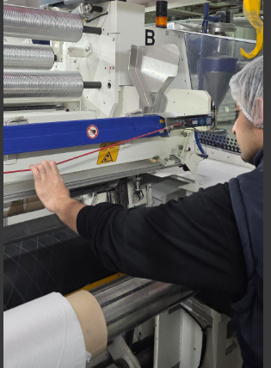 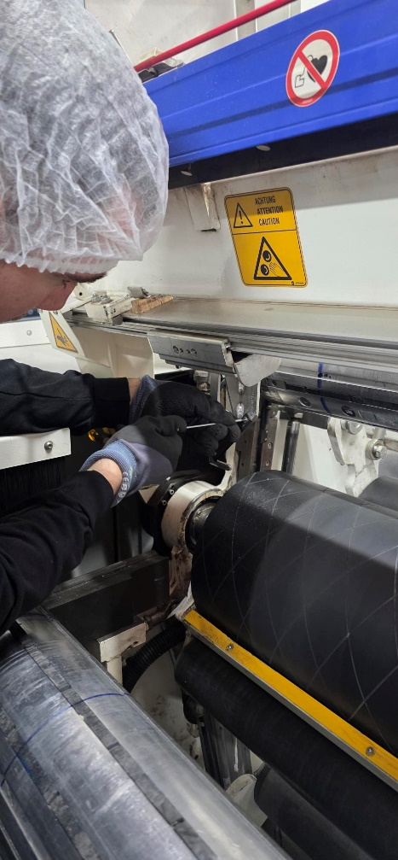
3 | Bıçak mekanizması önünde bulunan 3 adet 3 numara alyan ile açılan cıvata sökülerek bıçak yerinden çıkarılır ve değiştirilir. |  | Değişim sırasında kesilmez eldivenini giy. |  | 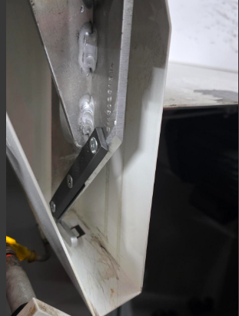
4 | İşlem tamamlandığında sırayla önce acil stop teli kurulur, sonra sarıcı enerjisi açılı ve artdından hava düğmesine basarak sisteme hava verilir. |  |  |  | 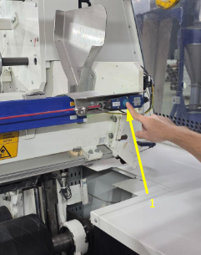 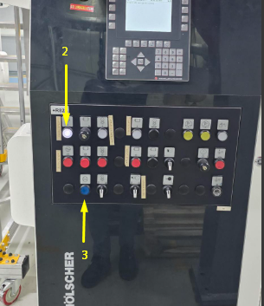
5 | Yeni bıçağın sabitleme cıvatalarının tork değerine göre sıkıldığını ve gevşek bağlantı olmadığını kontrol edin. |  | Gevşek bırakılan cıvata, çalışma sırasında bıçağın yerinden çıkmasına ve ciddi yaralanmaya sebep olabilir.
GEREKLİ EL ALETLERİ |  |  | GEREKLİ YARDIMCI EKİPMANLAR |  | GEREKLİ KİŞİSEL KORUYUCU DONANIMLAR
(EK SAYFALARDAKİ BÖLÜME AİT NUMARALAR YAZILMALIDIR) |  |  | (EK SAYFALARDAKİ BÖLÜME AİT NUMARALAR YAZILMALIDIR) |  | (EK SAYFALARDAKİ BÖLÜME AİT NUMARALAR YAZILMALIDIR)
HAZIRLAYAN |  |  | KONTROL EDEN |  | ONAYLAYAN
Mehmet Akif UZUN (BÖLÜM MÜHENDİSİ / ŞEFİ) |  |  | (İSGÇ) | (KALİTE GÜVENCE) | (BÖLÜM MÜDÜRÜ) / (KG VE LABORATUVARLAR MÜDÜRÜ)

